Figure 2.5-7
Figure 2.5-7 : Âge moyen des agents de la FPT(*) par filière (par ordre croissant(1)) et par sexe au 31 décembre 2019
 | Moyenne d'âge | Moyenne d'âge
Technique | 46.5 | 47.64
Administrative | 45.33 | 46.38
Culturelle | 46.11 | 45.41
Sociale | 43.69 | 45.27
Médico-sociale | 46.5 | 43.53
Médico-technique | 44.51 | 43.08
Sportive | 44.47 | 42.01
Sécurité | 44.88 | 41.94
Hors filières et indéterminée(2) | 39.31 | 40.88
Animation | 36.18 | 39.11
Incendie-secours | 42.15 | 38.6

Source : Siasp, Insee. Traitement DGAFP - SDessi.
Champ : Emplois principaux, tous statuts, situés en métropole et DOM (hors Mayotte), hors COM et étranger. Hors bénéficiaires de contrats aidés.
(*) Hors assistants maternels et familiaux, apprentis, collaborateurs de cabinet et Pacte.
(1) Par ordre croissant de l'âge moyen des femmes.
(2) Il s'agit par définition de la NET (nomenclature des emplois territoriaux) des emplois non classables ailleurs.

Figure 2.5-8
Figure 2.5-8 : Âge moyen des agents de la FPH(*) par filière (par ordre croissant(1)) et par sexe au 31 décembre 2019
 | Moyenne d'âge | Moyenne d'âge
Administrative | 45.36 | 45.12
Technique ouvrière | 45.12 | 44.64
Socio-éducative | 44.08 | 41.89
Soignante | 41.79 | 41.24
Médico-technique | 40.66 | 40.97
Hors filières et indéterminée(2) | 39.6 | 37.52

Source : Siasp, Insee. Traitement DGAFP - SDessi.
Champ : Emplois principaux, tous statuts, situés en métropole et DOM (hors Mayotte), hors COM et étranger. Hors bénéficiaires de contrats aidés.
(*) Hors médecins et internes.
(1) Par ordre croissant de l'âge moyen des femmes.
(2) Il s'agit par définition de la NEH (nomenclature des emplois hospitaliers) des emplois non classables ailleurs.

Figure 2.5-9
Figure 2.5-9 : Âge moyen des agents civils dans les trois versants de la fonction publique par département au 31 décembre 2019

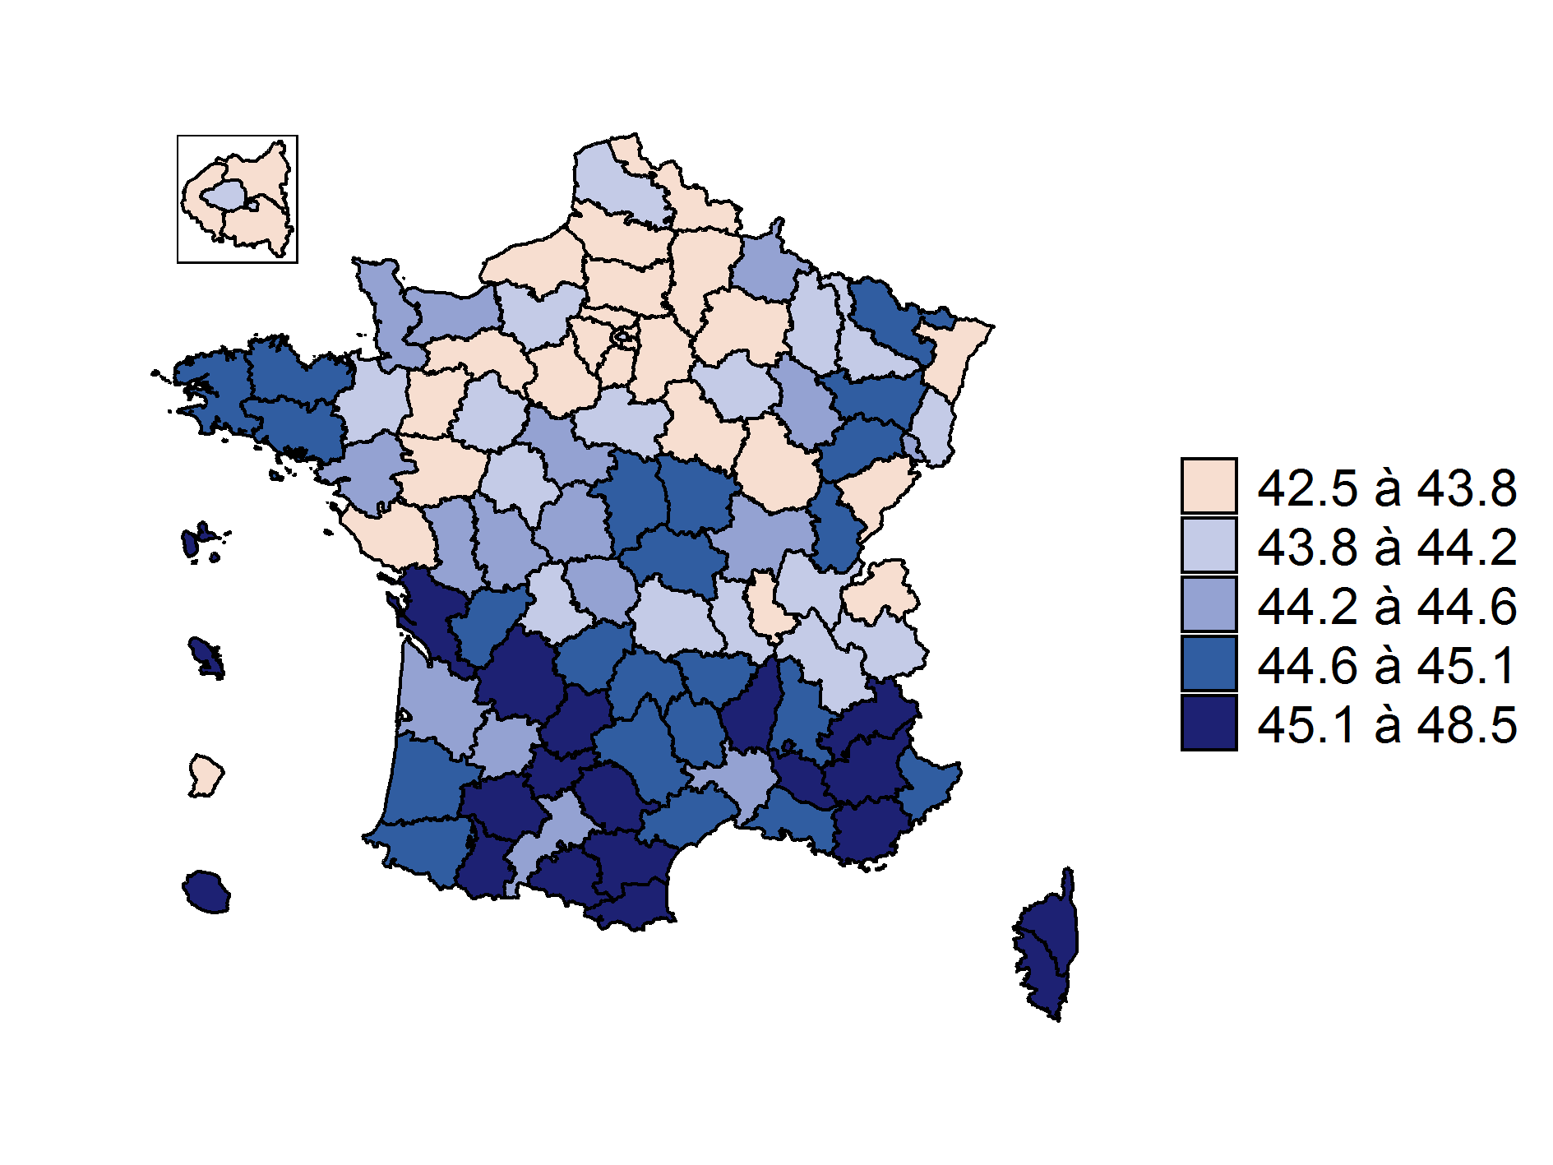

Source : Siasp, Insee. Traitement DGAFP - Département des études, des statistiques et des systèmes d'information.
Champ : Emplois principaux. Agents civils, tous statuts, situés en métropole et DOM (hors Mayotte), hors COM et étranger. Hors bénéficiaires de contrats aidés.
Âge moyen des agents civils de la fonction publique en France : 43,9 ans.
Les résultats sont fournis sous forme de série longue dans la SL1.2-3 sur la localisation des emplois.

Figure 2.5-10
Figure 2.5-10 : Âge moyen des agents civils de la fonction publique de l'État par département au 31 décembre 2019

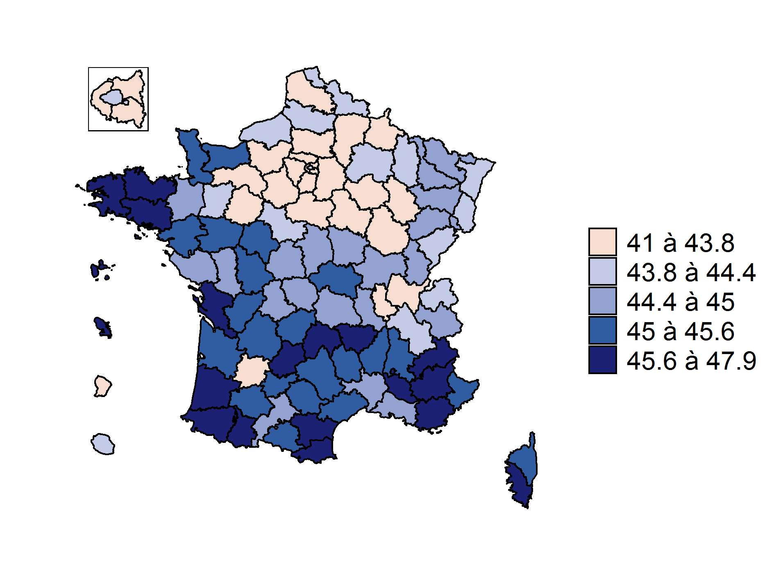

Source : Siasp, Insee. Traitement DGAFP - Département des études, des statistiques et des systèmes d'information.
Champ : Emplois principaux. Agents civils de la FPE, tous statuts, situés en métropole et DOM (hors Mayotte), hors COM et étranger. Hors bénéficiaires de contrats aidés.
Âge moyen des agents civils de la FPE en France : 43,8 ans.
Les résultats sont fournis sous forme de série longue dans la SL1.2-3 sur la localisation des emplois.

Figure 2.5-11
Figure 2.5-11 : Âge moyen des agents de la fonction publique territoriale par département au 31 décembre 2019

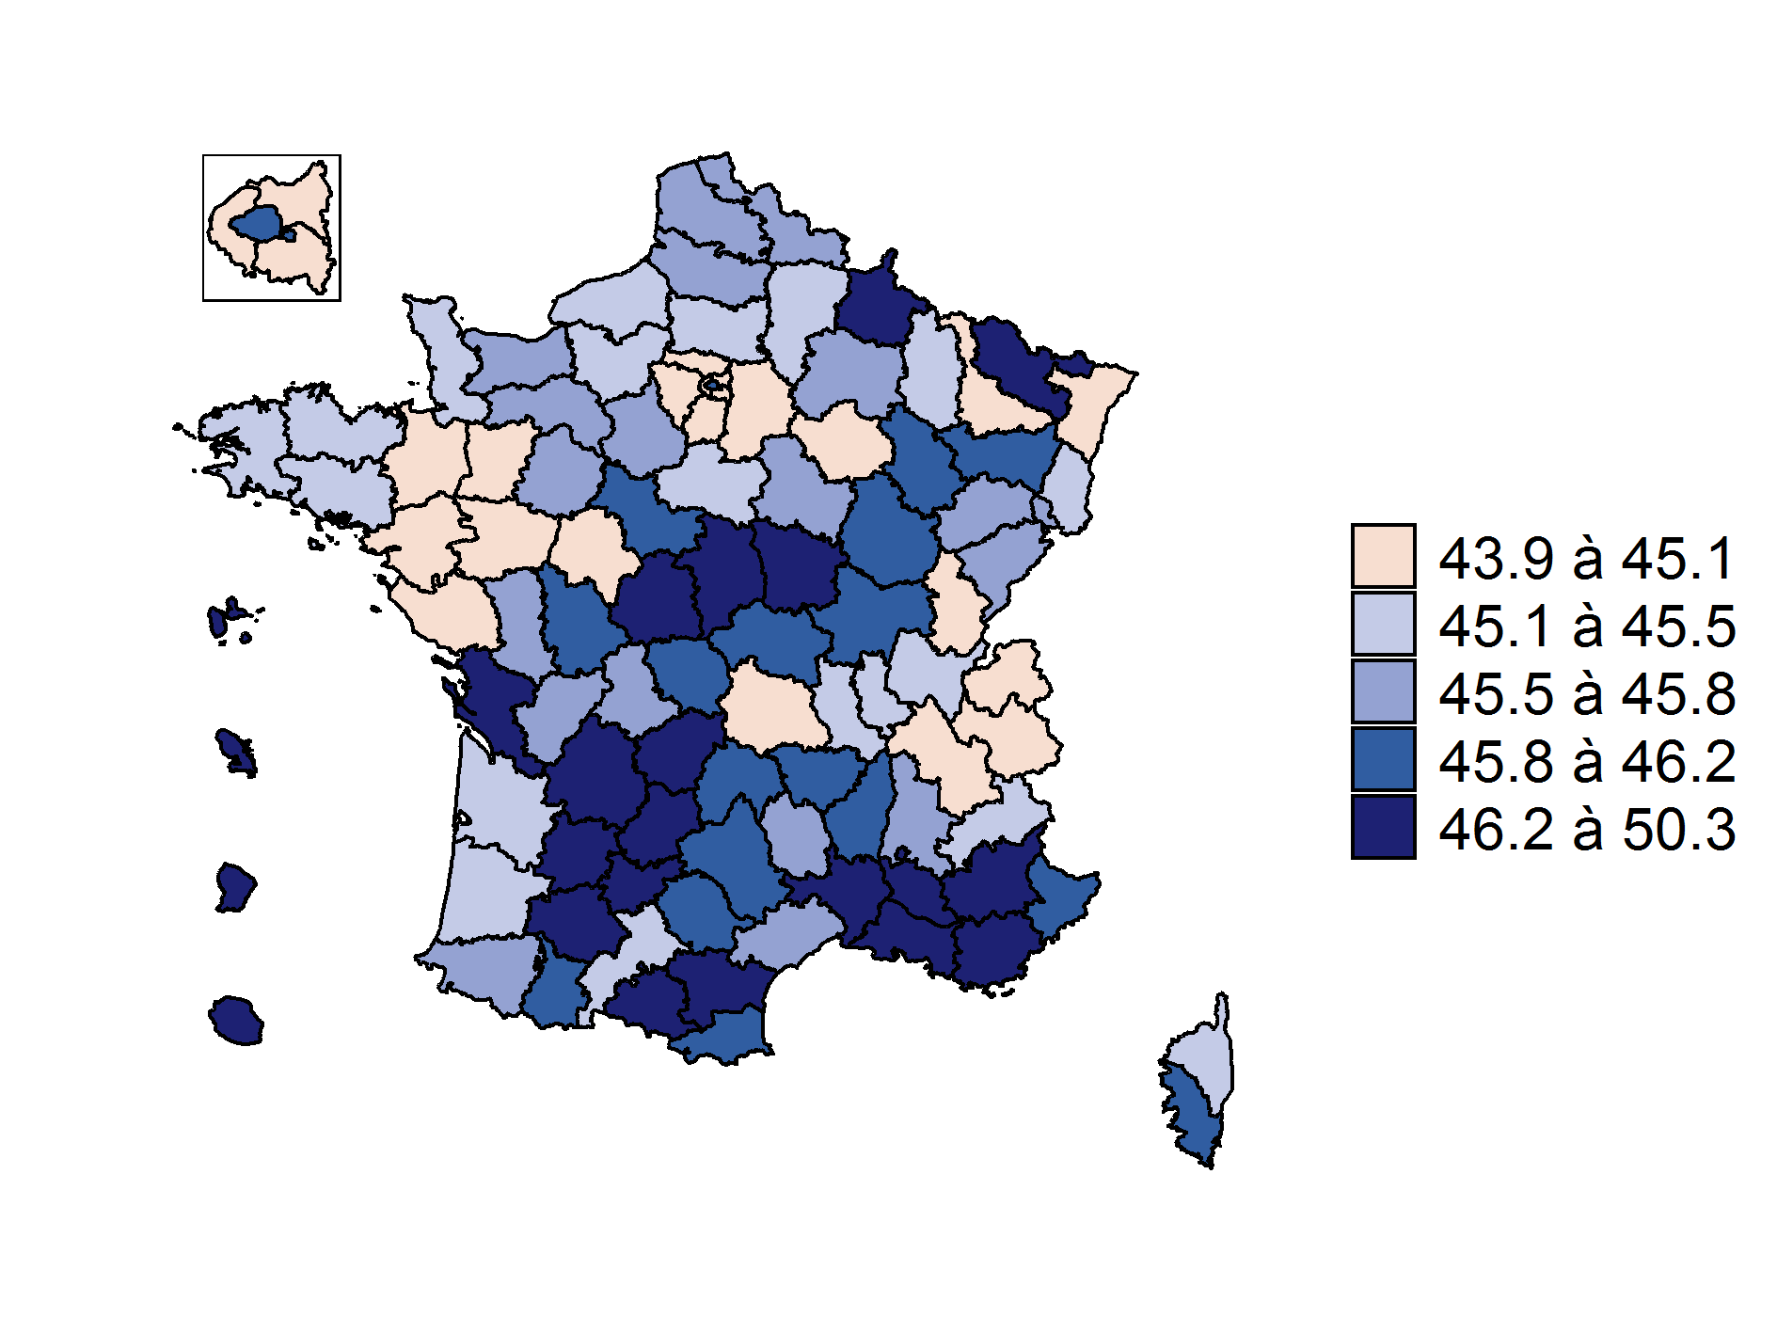

Source : Siasp, Insee. Traitement DGAFP - Département des études, des statistiques et des systèmes d'information.
Champ : Emplois principaux. Agents civils de la FPT, tous statuts, situés en métropole et DOM (hors Mayotte), hors COM et étranger. Hors bénéficiaires de contrats aidés.
Âge moyen des agents de la FPT en France : 45,3 ans.
Les résultats sont fournis sous forme de série longue dans la SL1.2-3 sur la localisation des emplois.

Figure 2.5-12
Figure 2.5-12 : Âge moyen des agents de la fonction publique hospitalière par département au 31 décembre 2019

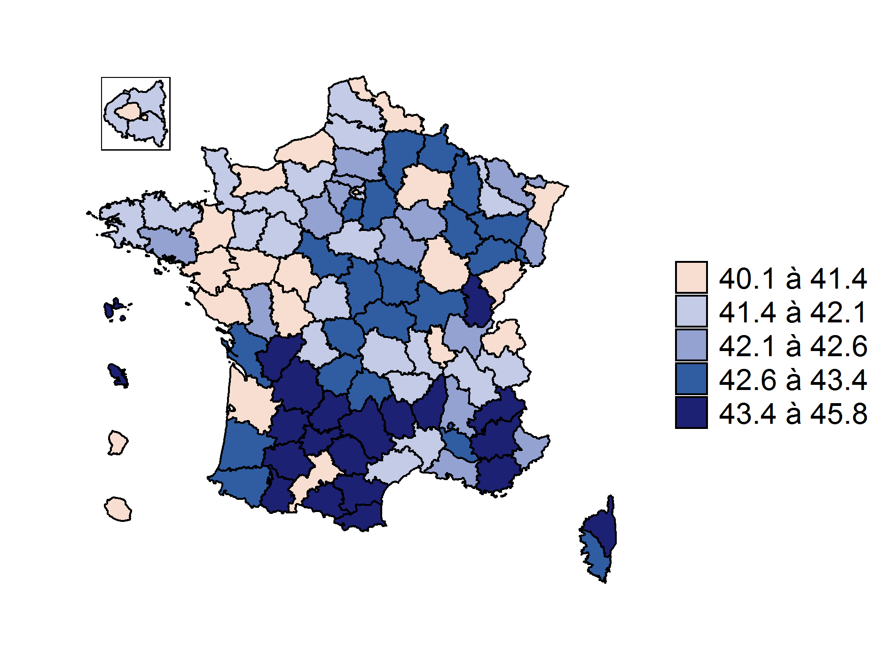

Source : Siasp, Insee. Traitement DGAFP - Département des études, des statistiques et des systèmes d'information.
Champ : Emplois principaux. Agents civils de la FPH, tous statuts, situés en métropole et DOM (hors Mayotte), hors COM et étranger. Hors bénéficiaires de contrats aidés.
Âge moyen des agents de la FPH en France : 41,9 ans.
Les résultats sont fournis sous forme de série longue dans la SL1.2-3 sur la localisation des emplois.

